상품제안서
타거스 뉴 그루브 컴팩트 백팩 15인치 | 상품코드: S22676

 |  |  |  |  |  |  | 02-713-8555 | www.synergygift.co.kr
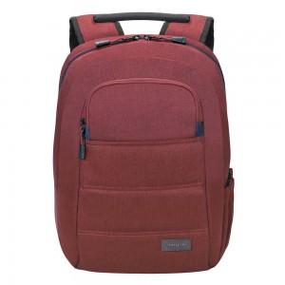 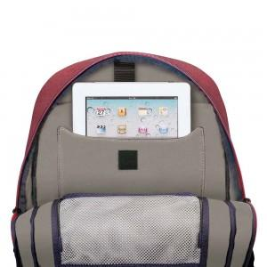 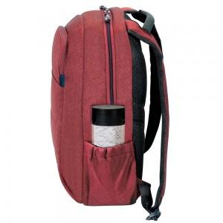

【상세/제작정보】

【인쇄/포장옵션】 | 실크 / 포장불가능

【공급단가】 | 수량 | 30~ | 50~ | 100~ | 300~ | 500~
*VAT별도 | 버건디 | 33,130원 | 31,900원 | 30,680원 | 29,450원 | 28,710원

【상품 URL】 | https://www.synergygift.co.kr:443/src/goods_detail.php?gdno=22676

